Handleiding
Handleiding

* In de spreadsheet kunnen alleen de grijze velden worden ingevuld!

Gemeente: | Deze tekst kan naar behoefte van de gebruiker worden aangepast.

Naw gegevens: | Deze velden spreken voor zich.

Code lening: | Op het tabblad code's kunnen naar behoefte code's met de bijbehorende omschrijving worden ingevuld. Als op het tabblad berekening in het veld achter code lening de code wordt ingevuld, wordt de bijbehorende omschrijving automatisch opgehaald.
Rentepercentage: | Vul hier het voor de lening toepasselijke rentepercentage in.

Saldo lening: | Vul hier het saldo van de geldlening in. Dit kan het beginbedrag van de lening zijn, maar ook het saldo van de lening op 1 januari.

Startdatum: | Dit is bij een nieuwe lening de datum verstrekking, en bij een bestaande lening zal dit veelal 1 januari van het boekjaar zijn.

Rentedatum e.d. | Alleen de grijze vlakken kunnen gevuld worden. Op de eerste regel worden automatisch de startdatum, het bedrag van de hoofdsom en het saldo hoofdsom gevuld. Zie onder.

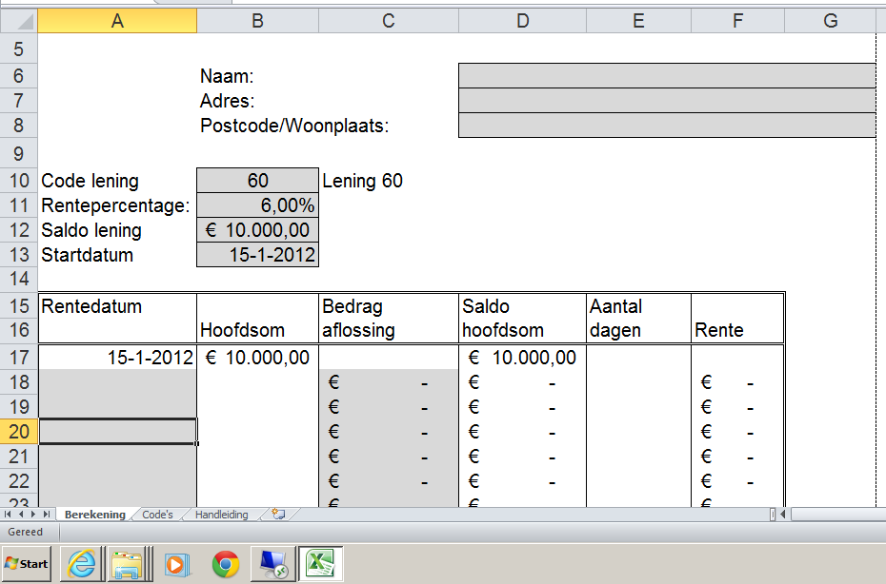

 | Als er een bedrag wordt afgelost, dan moet onder rentedatum de betalingsdatum ingevuld worden en in de kolom "bedrag aflossing" het bedrag van de betaling. Het aantal dagen en de rente worden dan automatisch gevuld. Zie onder.

 | Op deze wijze worden alle aflossingen in een kalenderjaar gevuld.
 | Stel deze klant lost nog 3 keer af in het kalenderjaar, dan kan het
 | aflossingsschema eruit zien als volgt:

 | In bovenstaand schema is de rente berekend t/m 30-11-2012. Aan het einde van het jaar willen we echter de rente tot en met 31 december weten. Omdat te bereiken hoeven we alleen onder 30 november de datum 31-12-2012 in te vullen. De rente wordt dan automatisch aangevuld met het rentebedrag tot en met 31 december. Zie onder.

 | Op de onderste regel verschijnen dan in dit voorbeeld de totalen over het hele jaar 2012.

© Langhenkel Talenter Academie
J.Liemburg

